SFERA Alu 1reihig 1RT
9 | 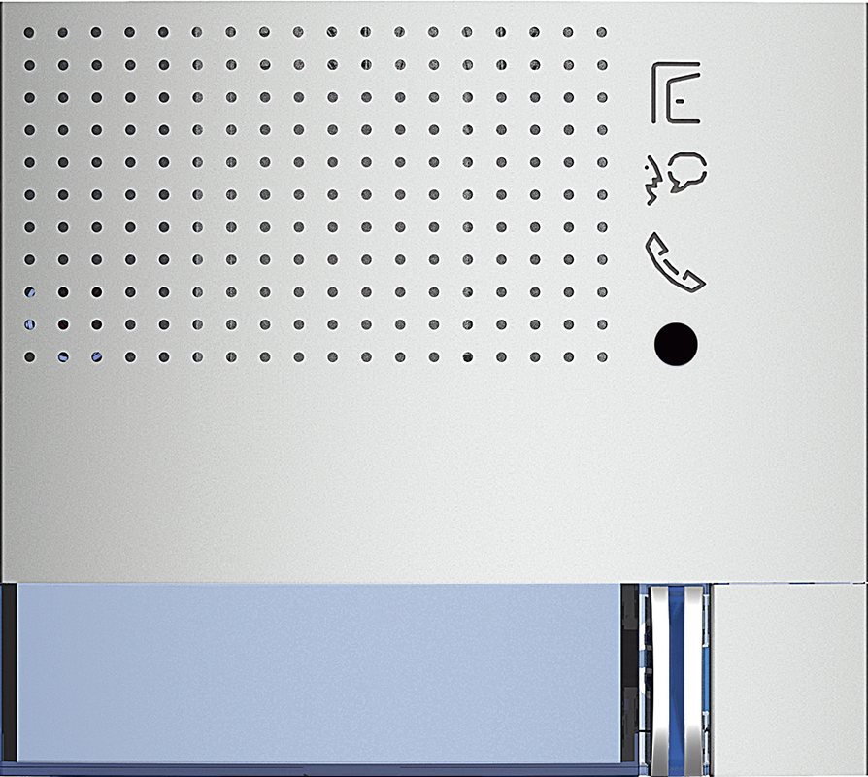 | Audio Basic 1 Ruftaste: 351011 - Allmetal 351012 - Allwhite 351013 - Allstreet 2 Ruftasten: 351021 - Allmetal 351022 - Allwhite 351023 - Allstreet | Audio Plus 1 Ruftaste: 351111 - Allmetal 351112 - Allwhite 351113 - Allstreet 2 Ruftasten: 351121 - Allmetal 351122 - Allwhite 351123 - Allstreet

8

7 | 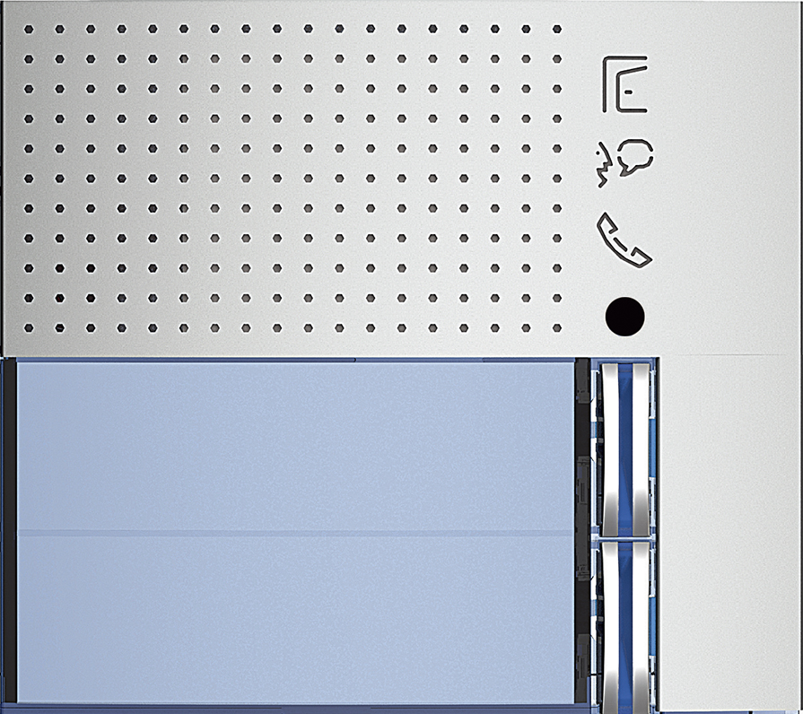
 |  | Video Standard 351211 - Allmetal 351212 - Allwhite 351213 - Allstreet | Video Weitwinkel 351311 - Allmetal 351312 - Allwhite 351313 - Allstreet
6 | 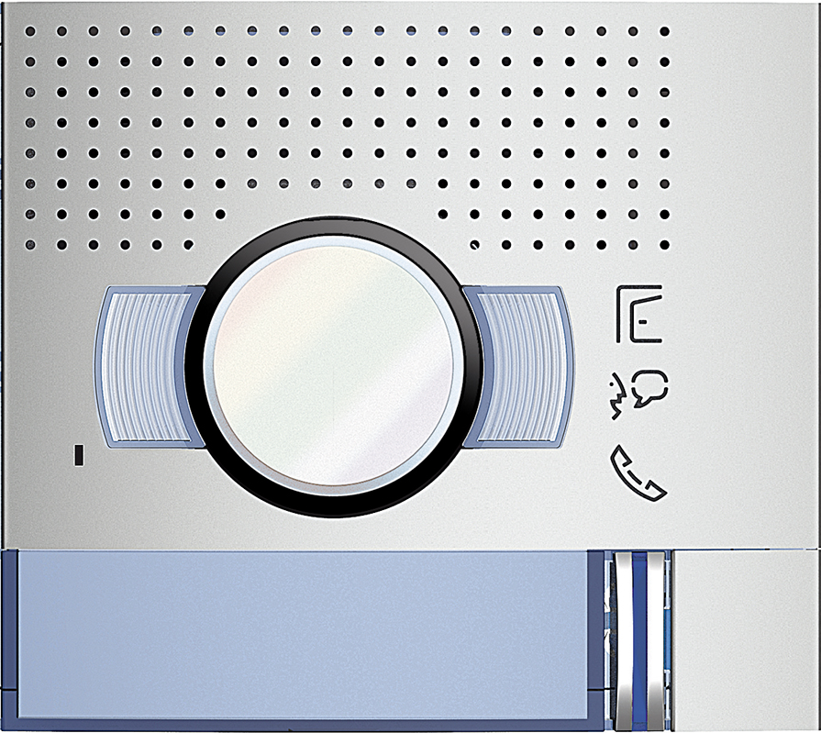

5 | 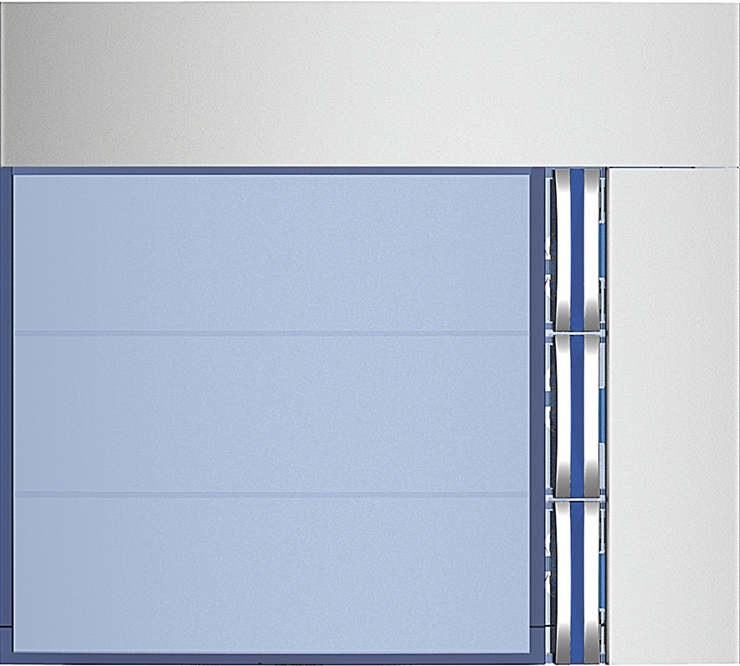 | Ruftasten 3 Ruftasten: 352031 - Allmetal 352032 - Allwhite 352033 - Allstreet 4 Ruftasten: 352041 - Allmetal 352042 - Allwhite 352043 - Allstreet

4

3 | 

2 | benötigte Felder ausfüllen und Schrift anpassen ausdrucken und an den gestrichelten Linien ausschneiden ( getestet mit HP Drucker )

1

